表紙・改定履歴
Webダイレクト販売
パスワード変更API 詳細設計書

© 2020 Sasuke Financial Lab Inc.

変 更 記 録
版数 REV. | 作成更新日 | 変 更 内 容 | 担 当
01 | 2020-10-09 | 初版 | 佐藤
02 | 2020-10-20 | ・インターフェースのシートを追加 ・シーケンス図を修正 ・過去利用パスワード制限の記載を追加 | 佐藤
03 | 2020-10-27 | パスワード変更履歴の取得方法がFIXしたため、過去利用パスワード制限の処理内容を記載 | 佐藤

インターフェース
詳細設計 |  |  | 大項目 | 小項目 | 詳細

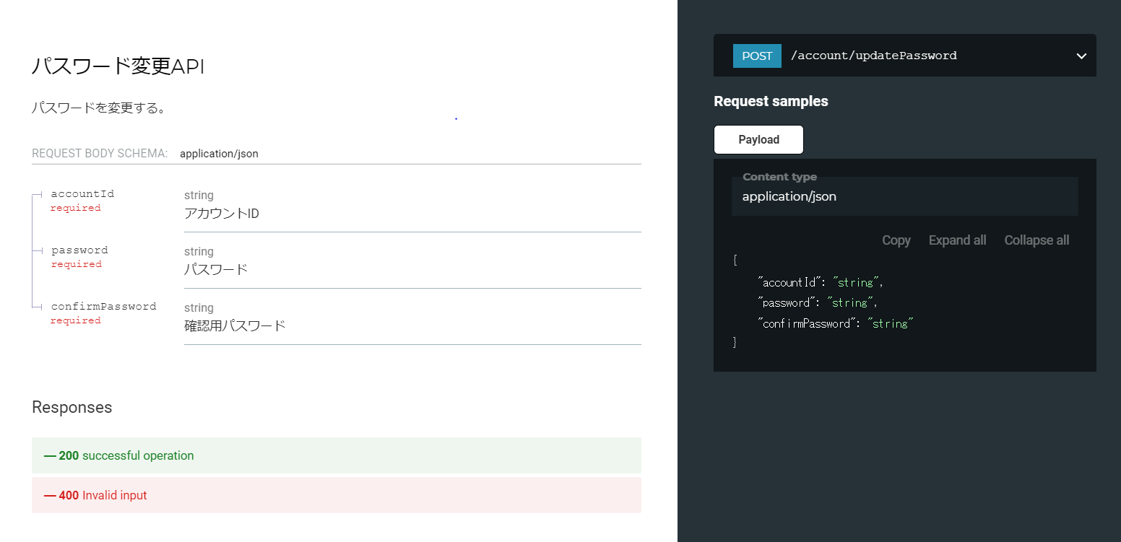

 | エラーコード
 |  | API共通定義書の「リクエスト・レスポンス仕様」シートを参照

プロセス
詳細設計 |  |  |  |  |  | 大項目 |  |  | 小項目 |  | 詳細

 | シーケンス
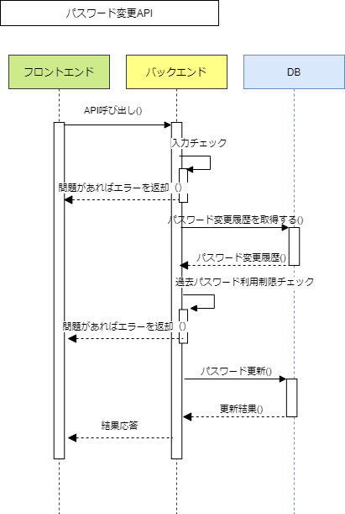

 | プロセス詳細
 | １． | 入力チェック
 |  | API共通設計書のバリデーションルールを参照
 |  | 項目 |  |  |  |  |  | チェック内容 |  |  |  | 説明
 |  | アカウントID |  |  |  |  |  | 未入力
 |  | パスワード |  |  |  |  |  | 未入力
 |  |  |  |  |  |  |  | パスワード形式
 |  | 確認用パスワード |  |  |  |  |  | 未入力
 |  | パスワードと確認用パスワード |  |  |  |  |  | 入力項目不一致

 | ２． | パスワード変更履歴を取得する
 |  | SQL |  |  |  |  |  |  |  | パラメータ |  |  |  | 説明
 |  | SELECT | パスワード.パスワード
 |  | FROM | パスワード
 |  | WHERE | パスワード.アカウントID = 【値】 |  |  |  |  |  |  | リクエスト.アカウントID
 |  | ORDER BY | パスワード.作成日時 DESC
 |  | LIMIT | 【最新パスワードの取得数】 |  |  |  |  |  |  | ２固定

 |  | 戻り値 |  | List<パスワードDTO> |  |  |  |  | 備考
 |  | 項目名（和） |  |  |  |  | 項目名（英） | 型 | パラメータ |  |  |  | 説明
 |  | パスワード |  |  |  |  | password | String | SQL結果.パスワード

 | ３． | 過去パスワード利用制限チェック
 |  | 以前のパスワードと一致した場合（「リクエスト.パスワード」が「List<パスワードDTO」の内容と一致した場合）は、HTTPステータス:400エラーを応答する
 |  | エラー種別 |  |  |  |  | エラーレベル | メッセージ
 |  | 入力エラー |  |  |  |  | info | 以前のパスワードはご利用いただけません

 | ４． | データベースのパスワードを更新する
 |  | 現在のパスワードを無効にする
 |  | SQL |  |  |  |  |  |  |  | パラメータ |  |  |  | 説明
 |  | UPDATE | パスワード
 |  | SET | パスワード.削除フラグ = true
 |  | WHERE | パスワード.アカウントID = 【値】 |  |  |  |  |  |  | リクエスト.アカウントID
 |  |  | パスワード.削除フラグ = false
 |  | ORDER BY | パスワード.作成日時 DESC
 |  | LIMIT | 【件数】 |  |  |  |  |  |  | １固定

 |  | パスワード更新結果が０件（該当なし）の場合は、HTTPステータス:500エラーを応答する
 |  | エラー種別 |  |  |  |  | エラーレベル | メッセージ
 |  | 基幹系エラー |  |  |  |  | error | パスワードの更新に失敗しました

 |  | 新しいパスワードを登録する
 |  | SQL |  |  |  |  |  |  |  | パラメータ |  |  |  | 説明
 |  | INSERT INTO | パスワード
 |  |  |  |  | アカウントID
 |  |  |  |  | パスワード
 |  |  |  |  | 作成日時
 |  |  |  |  | 削除フラグ
 |  | VALUES | 【アカウントIDの値】 |  |  |  |  |  |  | リクエスト.アカウントID
 |  |  | 【パスワードの値】 |  |  |  |  |  |  | リクエスト.パスワードのBcrypt暗号化ハッシュ値
 |  |  | 【作成日時】 |  |  |  |  |  |  | 現在日時
 |  |  | 【削除フラグの値】 |  |  |  |  |  |  | false固定

 | ５． | （正常系）HTTPステータス:200を応答して処理終了

